植物館MAP
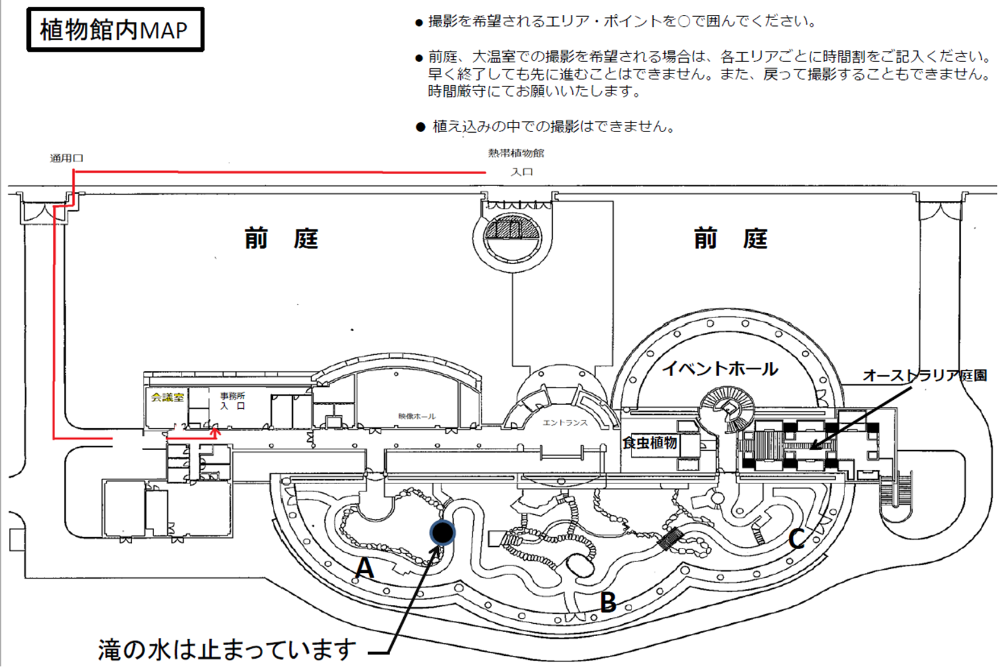
Aドーム | : | ～ | : | → | Bドーム | : | ～ | : | → | Cドーム | : | ～ | :
前庭 | : | ～ | :

公園MAP
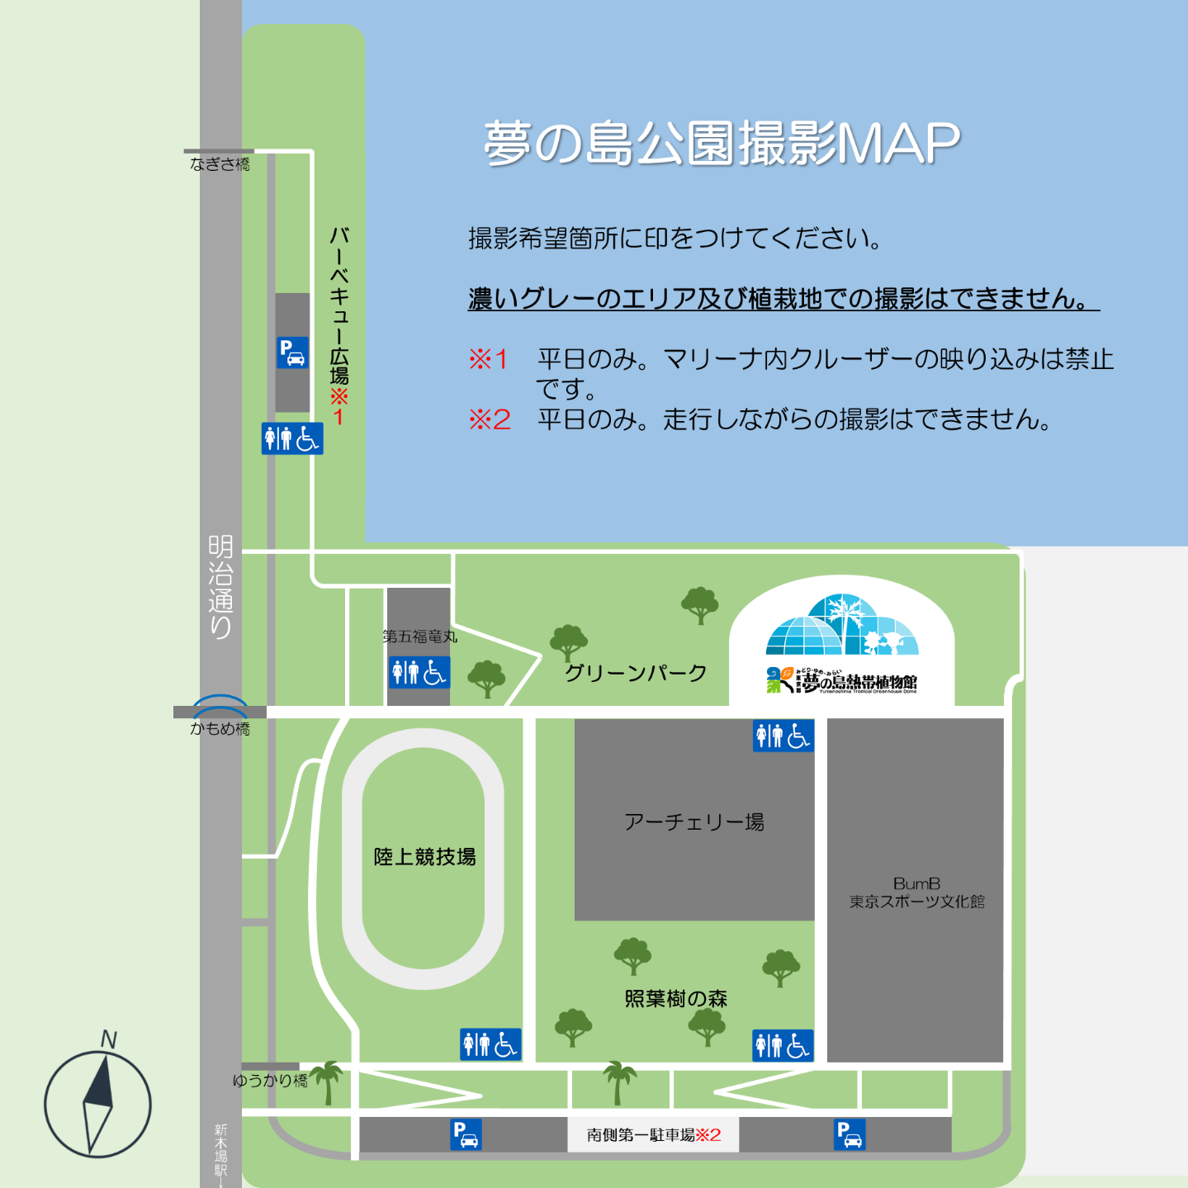

記入例
 |  |  |  |  |  |  |  |  |  |  |  |  |  |  |  |  |  |  |  |  |  |  |  |  |  |  |  |  |  |  | Aドーム | 11:00:00 | ～ | 11:30:00 | → | Bドーム | 11:30:00 | ～ | 12:00:00 | → | Cドーム | 12:00:00 | ～ | 12:30:00
 |  |  |  |  |  |  |  |  |  |  |  |  |  |  |  |  |  |  |  |  | 令和 | 5 |  | 年 | 11 |  | 月 | 19 |  | 日 | 前庭 | 12:30:00 | ～ | 13:00:00
夢の島公園管理事務所 殿
 |  |  |  |  |  |  |  |  |  |  |  |  |  | 所在地 |  |  | 〒136-0081 江東区夢の島2-1-2
 |  |  |  |  |  |  |  |  |  |  |  |  |  | 申請者 |  |  | （株）ゆめねつ |  |  |  |  |  |  |  |  |  |  |  |  | (領収書宛名)
 |  |  |  |  |  |  |  |  |  |  |  |  |  | 担当者 |  |  | 夢熱 このは
 |  |  |  |  |  |  |  |  |  |  |  |  |  | 電話 |  |  | 03-3522-0281 |  |  |  |  | FAX |  | 03-3522-0283
 |  |  |  |  |  |  |  |  |  |  |  |  |  | e-meil |  |  | info@yumenoshima.jp
 |  |  |  |  |  |  | 企 画 書

種別 |  |  |  | 静止画（写真）撮影 |  |  |  |  |  |  |  |  |  | / |  | 動画（映画、テレビ・ビデオ等）撮影

 |  | （どちらかにチェックしてください）
日時 |  |  | 令和 |  | 5 |  | 年 | 12 |  | 月 | 25 |  | 日 | （ | 月 |  | 曜日）
 |  |  | 午前 |  | 11 |  | 時 | 0 |  | 分 | ～ |  | 午後 |  | 1 |  | 時 | 0 | 分 | （ | 2 |  | 時間）
場所・ 使用面積 |  |  |  | 夢の島公園 / 夢の島熱帯植物館（どちらかにチェックしてください）
 |  |  | 具体的な場所： |  |  |  |  |  | 照葉樹の森・グリーンパーク |  |  |  |  |  |  |  |  |  | アーチェリー場はこちらでは申請できません。
 |  |  | 使用面積 |  |  |  | 25 |  |  |  | ㎡ | （静止画30㎡以下・30㎡超100㎡以下 動画1500㎡以下）
撮影内容
 |  |  | 雑誌『ゆめねつマガジン』・ゆめねつマガジンWeb・YouTubeゆめねつチャンネルの 3媒体にて掲載するヤシくんへのインタビュー特集のイメージ写真および映像。 ヤシくんが照葉樹の森とグリーンパークをゆったり歩きながら喋る様子や、イメージ写真、インサートカットの撮影を行う。（添付資料参照）

持ち込み 機材・器具 |  |  | VTR |  | 1 |  | 台 | ・ |  | 写真機 |  |  | 1 |  | 台 | ・ |  | 三脚 | 1 |  | 台 | ・ |  | モニター |  |  |  | 0 |  | 台
 |  |  | レフ版（寸法 |  |  |  |  |  |  | cm × |  |  |  | cm） |  | 着替え場所はありません。トイレやテントのご利用もできません。
 |  |  | その他： |  |  | 照明器具1台
人数 |  |  | カメラマン |  |  |  | 2 |  | 名 | ・ |  |  | モデル |  | 0 |  | 名 | ・ | 出演者 |  |  | 2 |  | 名
 |  |  | スタッフ |  |  |  | 5 |  | 名 | ・ |  |  | その他 |  | 0 |  | 名 |  |  |  |  |  |  |  |  | 計 | 9 |  | 名
番組名・ 雑誌名等 |  |  | 番組名・雑誌名・サイトURL等（ |  |  |  |  |  |  |  |  |  |  |  | 雑誌『ゆめねつマガジン』・ゆめねつWeb・YouTubeゆめねつチャンネル |  |  |  |  |  |  |  |  |  |  |  |  |  | ）
 |  |  | 放送日・発売日等（ |  |  |  |  |  |  |  | 来年2月14日発売・掲載予定 |  |  |  |  |  |  |  |  |  |  |  |  |  |  |  |  |  | ）

 | 当日責任者 | 夢熱このは |  |  |  |  |  |  |  |  |  |  |  |  | 当日連絡先（携帯） |  |  |  |  |  | 090-XXXX-XXXX

 | 管理事務所記入欄 |  |  |  |  |  |  |  |  |  |  |  |  |  |  |  | 許 可
 |  |  |  |  |  |  |  |  |  |  |  |  |  |  |  |  | 所 長

5ｍ×5ｍ

